接地高压噪音测试
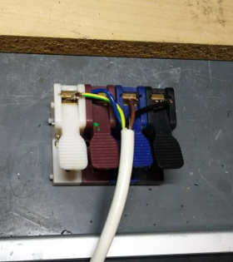
1.噪音、低压测试电源线接线
根据琴键夹颜色将电源线棕蓝黑线接入
2.低压测试电机吸合
3.检查杂音
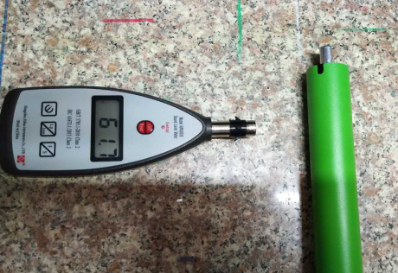
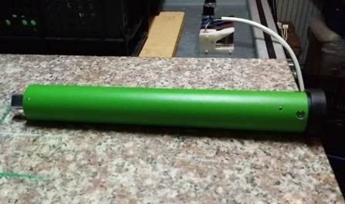
4.测试大理石噪音
★不允许晾衣架堵头架在大理石上测试噪音
5cm
分贝仪平放在大理石上，电机距离分贝仪5cm处测试大理石噪音，正反转都要测试
4-6cm
DOOYA 作业指导书JS-9-1.229 C/00
适用类型：DM35SL晾衣架新结构电机（230V） | 制程站别：接地、高压、噪音测试 | 人数：1 | 标准工时： | 日期：2017/10/13
作业步骤：

5.测试空载噪音
开关打到低压测试吸合，在打正反转，测试电机是否正常吸合转动，正反转各测试3次，正常吸合OK,否则NG
开关打到高压，电机减速端靠近耳朵处听有无杂音，正反转都要检查
6.高压、接地测试
★不要将大理石架起来测试噪音
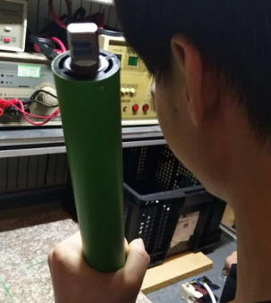

手平拿分贝仪（至少远离大理石及其他测试仪器20cm高），电机距离分贝仪5cm处测试空载噪音，正反转都要测试
5cm
★测试环境噪音不得高于48dB
★如产线环境无法低于48dB，允许产线噪音房测试超分贝电机到产线大噪音房进行二次测试、筛选
4-6cm
将电机电源线（定子引线）蓝黑棕接入右边白色琴键夹，接地线接入中间白色琴键夹（无接地线的就无须接）
仪器测试探头触碰电机固定外管螺丝，，然后按下测试枪按钮，测试枪指示灯亮，开始测试
测试中，“TEST”黄色指示灯亮
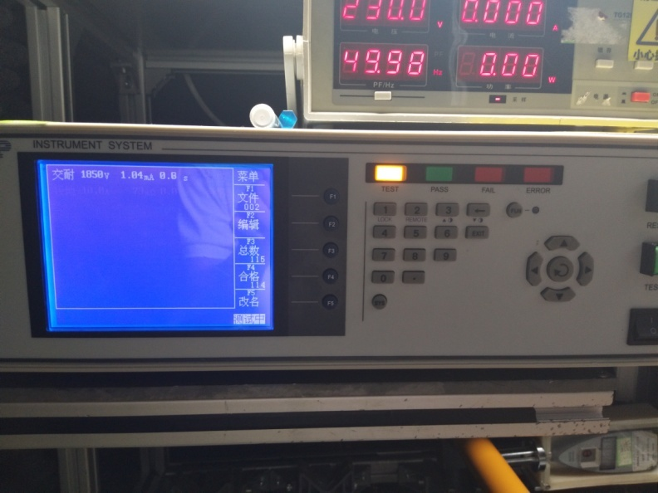 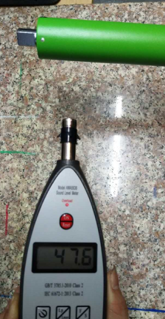 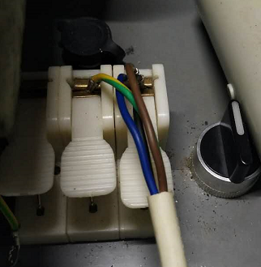 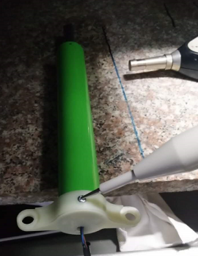

测试结束，测试合格时，“PASS”绿色指示灯亮
★晾衣架电机定子引线外露，无接地线的，可将设备调至无须测试接地模式
测试结束，测试不合格时，“FAIL”红色指示灯亮，并伴有警报声音
★测试不合格时设备红色指示灯亮，并伴有警报声音，按下“RESET”键重置设备
RESET键

